商品信息
COCO Living Space｜高级感复古木质高脚托盘摆件ins风
来源：COCO_Living_Space_Shopee全量审计_持续更新.xlsx｜工作表：高销量商品｜Excel第85行｜商品ID：25442000592

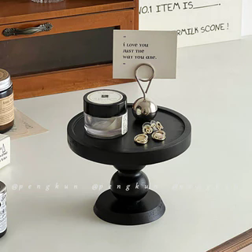
字段 | 内容 | 商品主图
序号 | 225
商品主图 | 见右侧嵌入主图
商品ID | 25442000592
商品中文名称 | 高级感复古木质高脚托盘摆件ins风
商品标题 | Black Retro Wooden Aromatherapy Tray Ornaments ins Style Entrance Storage Tray Storage Round High Foot Display Tray
Shopee链接 | https://shopee.com.my/Black-Retro-Wooden-Aromatherapy-Tray-Ornaments-ins-Style-Entrance-Storage-Tray-Storage-Round-High-Foot-Display-Tray-i.115498741.25442000592
近月销量显示 | 3 Sold/Month
近月销量下限 | 3
列表价格显示 | RM19.80
列表最低价(MYR) | 19.80
列表评分 | 4.9
累计总销量显示 | 515 Sold
累计总销量下限 | 515
是否精确 | TRUE
详情价格显示 | RM19.80
详情价(MYR) | 19.80
详情评分 | 4.9
评论覆盖 | 51
好评主题 | 51
差评/风险主题 | 51
图片来源URL | https://down-my.img.susercontent.com/file/sg-11134201-7rd42-m70awhvnaqrf83@resize_w320_nl.webp
1688链接 | https://detail.1688.com/offer/842090288731.html?share_token=W30t7kC5lqXVBaGgOikFE5ROJ1DQCN76QZ9s0+XbG4muJZfxzWl9Dg%3D%3D&__share_id=31a6b7bd-9e97-46ec-850b-ceb47f4f803e&rpg-cnt=share.offerDetail&offerId=842090288731&__zhi_token=xLxOMUB009Pac&spm=a262eq.8992535%2F20260805.5103953.0&forcePC=1785937775905
颜色/规格 | 默认
长宽高 | 13cm/13cm/10cm
重量(g) | 130
单个成本 | 10.50
单个运费 | 8.00
国内段总价 | 18.50
国际头程
总成本估算
利润估算
预计毛利率估算
3个成本
3个运费
国内段总价2
国际头程2
总成本估算2
利润估算2
预计毛利率估算2
5个成本
5个运费
国内段总价3
国际头程3
总成本估算3
利润估算3
预计毛利率估算3
8个成本
8个运费
国内段总价4
国际头程4
总成本估算4
利润估算4
预计毛利率估算4

